grafico
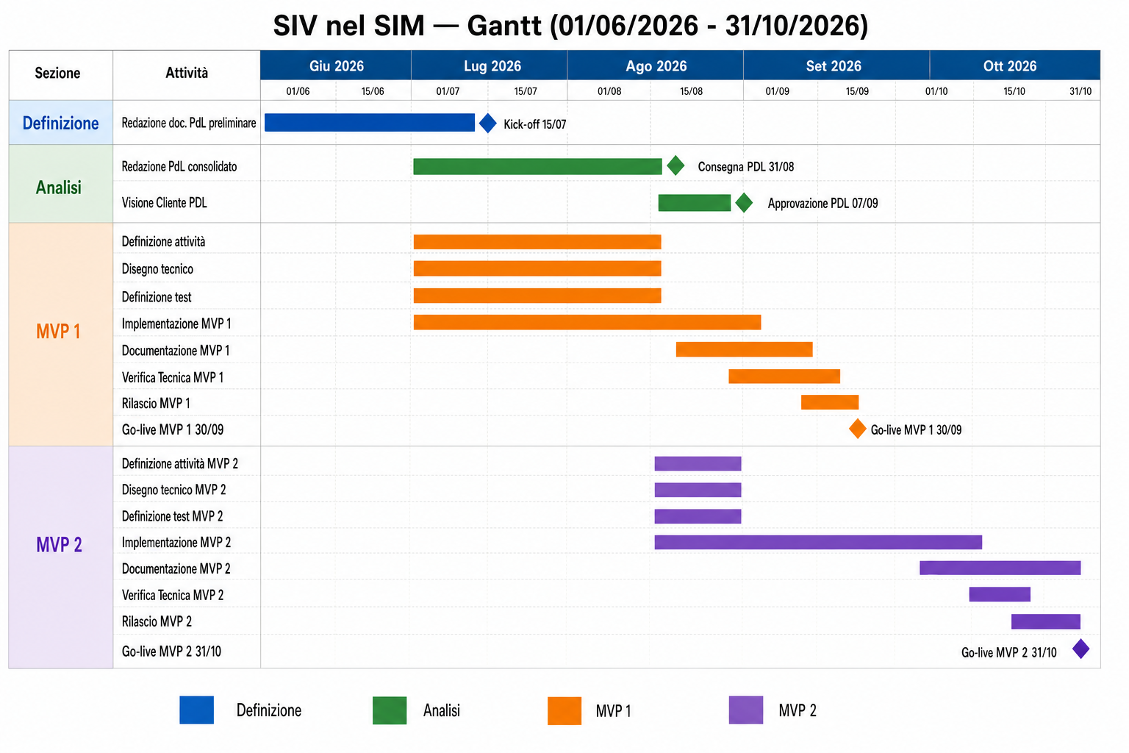

Foglio1
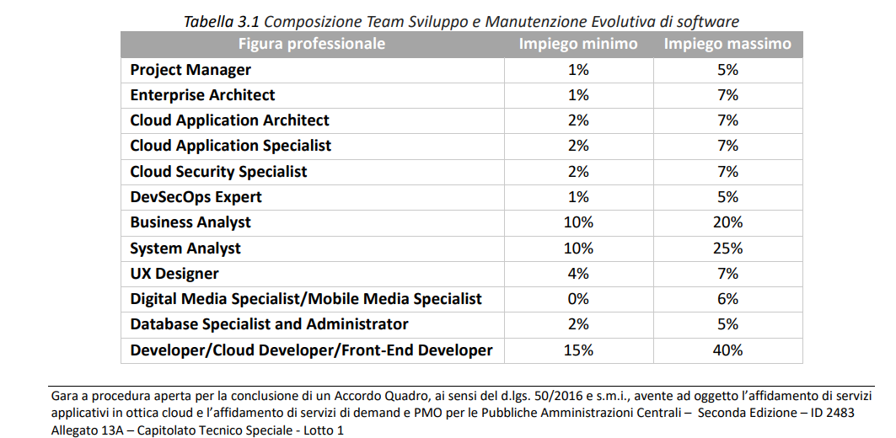
ID | Attività | Figura | Impiego
 |  | Professionale
LA.2 | Sviluppo Iterativo | Project Manager | 3%
 |  | Enterprise Architect | 3%
 |  | Cloud Application Architect | 2%
 |  | Cloud Application Specialist | 2%
 |  | Cloud Security Specialist | 2%
 |  | DevSecOps Expert | 3%
 |  | Business Analyst | 20%
 |  | System Analyst | 15%
 |  | UX Designer | 5%
 |  | Digital Media Specialist/Mobile Media Specialist | 0%
 |  | Database Specialist and Administrator | 3%
 |  | Developer/Cloud Developer/FrontEnd Developer | 23%
 |  | Test Specialist | 5%
 |  | ICT Consultant Senior | 3%
 |  | ICT Consultant | 4%
 |  | Data Scientist | 0%
 |  | ICT Security Specialist | 4%
 |  | Esperto di dominio | 3%
TOTALE

ID | Attività | Figura | Impiego
 |  | Professionale
LA.2 | Sviluppo Iterativo | Project Manager | 13%
 |  | Enterprise Architect | 4%
 |  | DevSecOps Expert | 3%
 |  | Business Analyst | 20%
 |  | System Analyst | 15%
 |  | UX Designer | 5%
 |  | Database Specialist Administrator | 3%
 |  | Test Specialist | 5%
 |  | Developer/FrontEnd Developer | 18%
 |  | ICT Consultant Senior | 3%
 |  | ICT Consultant | 4%
 |  | ICT Security Specialist | 4%
 |  | Esperto di dominio | 3%
TOTALE

